1. แผนและรายงาน
เอกสารแนบ 4
ส่วนงาน............................................................................................ |  |  |  |  |  |  |  |  |  |  |  |  | ส่วนงาน............................................................................................
แผน และรายงานผลการบริหารความเสี่ยง การควบคุมภายใน ปีงบประมาณ …......…… |  |  |  |  |  |  |  |  |  |  |  |  | แผน และรายงานผลการบริหารความเสี่ยง การควบคุมภายใน ปีงบประมาณ …......……
1.วัตถุประสงค์ | ประเด็นความเสี่ยง | 2. ระบุความเสี่ยง/เหตุการณ์ |  |  | 3. ประเมินความเสี่ยง |  |  |  |  | Risk Appetite | 4. ตอบสนองความเสี่ยง |  | 5. ติดตามและประเมินผล
เป้าประสงค์/วัตถุประสงค์ และค่าเป้าหมาย KPI (ถ้ามี) |  | ประเภท ความเสี่ยง (S O C F Fr) | ปัจจัยเสี่ยง | ผลกระทบ | กิจกรรมการควบคุม | ความเสี่ยงคงเหลือ |  |  |  |  | กิจกรรม/โครงการที่ตอบสนองความเสี่ยง (E) หรือการปรับปรุงการควบคุมภายใน (H M L) /ผู้รับผิดชอบและกำหนดเสร็จ | KRI ตัวชี้วัดความเสี่ยง (ถ้ามี) | 5.1 รอบ 6 เดือน (ณ 30 มี.ค ......) |  |  |  |  | 5.2 รอบ 12 เดือน (ณ 30 ก.ย. .....)
 |  |  |  |  |  | โอกาสเกิด | ผลกระทบ | คะแนน | ระดับ ความเสี่ยง (E H M L) |  |  |  | ผลการดำเนินงานและสัดส่วนของงานที่ได้ดำเนินการแล้วเสร็จ (ร้อยละ) (ผล KRI (ถ้ามี)) | โอกาสเกิด (รอบ 6 เดือน) | ผลกระทบ (รอบ 6 เดือน) | คะแนน (รอบ 6 เดือน) | ระดับความเสี่ยงคงเหลือ (E H M L) | 1.ผลการดำเนินงานและสัดส่วนของงานที่ได้ดำเนินการแล้วเสร็จ (ร้อยละ)(ผล KRI (ถ้ามี)) 2.ปัญหาอุปสรรค (ถ้ามี) และแนวทางหรือมาตรการการดำเนินงานต่อไป | โอกาสเกิด (รอบ 12 เดือน) | ผลกระทบ (รอบ 12 เดือน) | คะแนน (รอบ 12 เดือน) | ระดับความเสี่ยงคงเหลือ (E H M L)
(1) | (2) | (3) | (4) | (5) | (6) | (7) | (8) | (9) | (10) | (11) | (12) | (13) | (14) | (15) | (16) | (17) | (18) | (19) | (20) | (21) | (22) | (23)

จัดทำโดย............................................................................................... (RCC) ทบทวนโดย……......…....................................…....................(RMC)
ผ่านมติที่ประชุมคณะกรรมการอำนวยการประจำส่วนงาน/คณะกรรมการประจำส่วนงาน ครั้งที่.................. เมื่อวันวันที่.....................................

 |  |  |  |  |  |  |  |  |  |  |  | ( ไฟล์ Excel แบบหนึ่งหน้า) |  |  |  |  |  |  |  |  | (ไฟล์ Exsel แบบหนึ่งหน้า)

2. เกณฑ์ประเมินความเสี่ยง
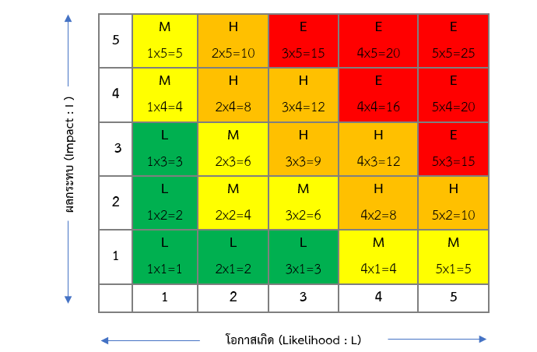
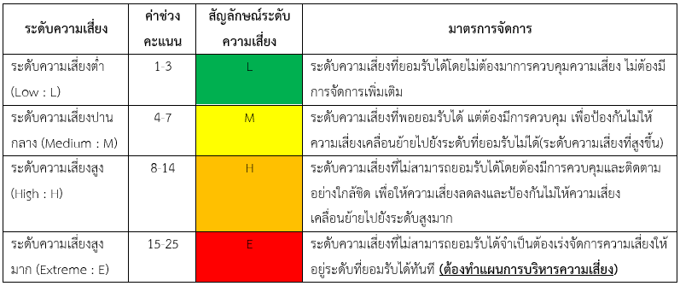
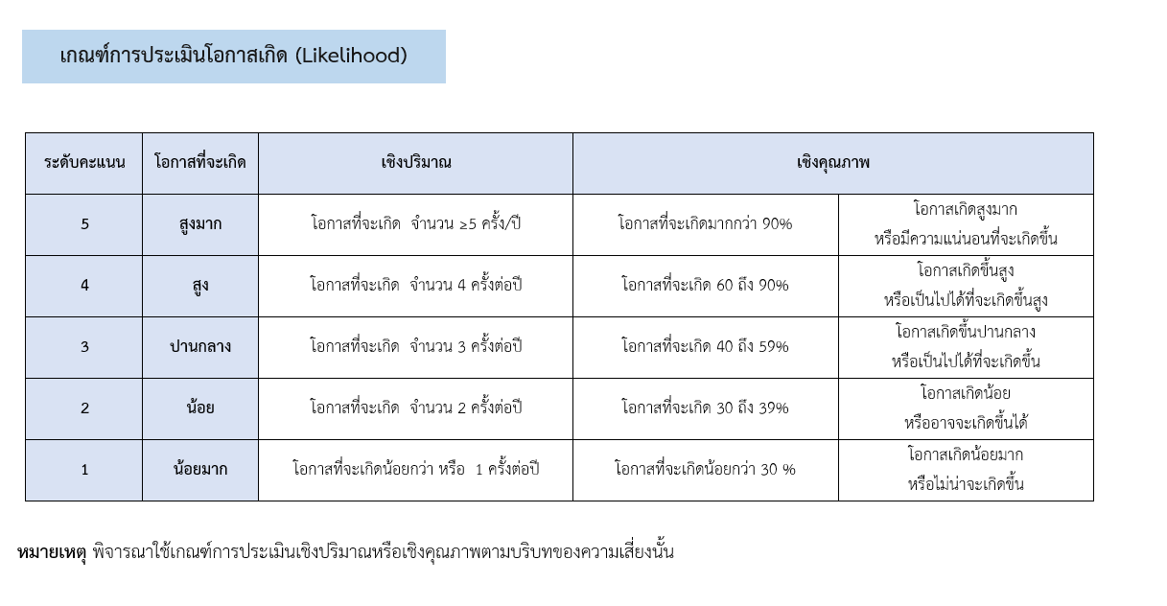

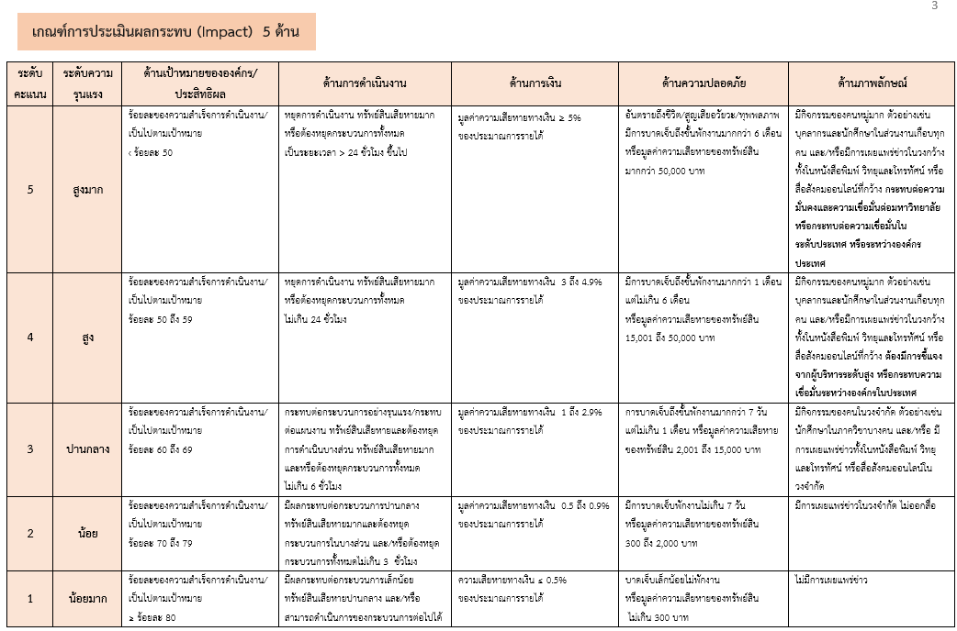

ค่าคะแนนระดับของความเสี่ยง | เกณฑ์ระดับความเสี่ยงและแนวทางการดำเนินการตามระดับความเสี่ยง

